Hoja1
 |  |  |  |  | ≤≥

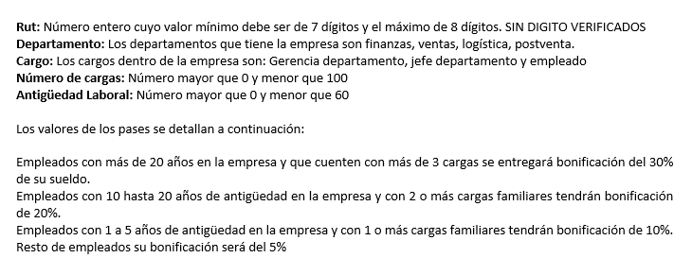
Condición de Entrada | Clases Validas |  | Clases Inválidas
Rut integrer de largo minimo 7 maximo 8 | 1 | Max: 19467280 | 3 | Min: 123456
 | 2 | Min: 92804679 | 4 | Max: 123456789
Departamento: finanzas logística ventas postventa | 5 | Finazas | 9 | otro
 | 6 | logística
 | 7 | ventas
 | 8 | postventa

Cargo: | 10 | Gerencia departamento | 13 | otro
Gerencia departamento | 11 | jefe departamento
jefe departamento | 12 | empleado
empleado
Número de cargas: | 14 | 1 | 16 | 0
Número mayor que 0 | 15 | 99 | 17 | 100
Número menor que 100
Antigüedad Laboral | 18 | 1 | 20 | 0
Número mayor que 0 | 19 | 59 | 21 | 60
Número menor que 60

